상품제안서
신입사원 웰컴키트 G10 | 상품코드: S30809

 |  |  |  |  |  | 02-713-8555 | www.synergygift.co.kr
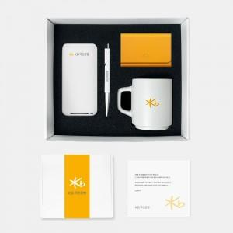

【상세/제작정보】 | 맞춤제작고정스펀지, 디자인패키지, 무선충전기, 라미볼펜, 머그컵, 명함지갑 6종 KIT

【인쇄/포장옵션】 | 전체 1곳 포함 / 포장불가능

【공급단가】 | 수량 | 100~ | 200~ | 300~ | 500~
*VAT별도 | 화이트띠지형 | 63,000원 | 60,000원 | 57,500원 | 53,500원
 | 풀컬러형 | 69,000원 | 65,000원 | 61,500원 | 57,000원

【상품 URL】 | https://www.synergygift.co.kr:443/src/goods_detail.php?gdno=30809

